Sheet1
 |  |  | Kumpulan Data Desa yang Perlu Di Konfirmasi

PROVINSI | Kabupaten/Kota | Kecamatan | Desa/Kelurahan | Status Kerawanan | Tahun | Sumber Data | Keterangan Data | Gambar (Opsional)
Bengkulu | Kab. Kepahiang | Kec. Tebat Karai | Desa Penanjung Panjang | Siaga | 2023 | PROVINSI BENGKULU PER DESEMBER 2023 | Nama Desa, nama Kecamatan dan nama Kabupaten sama tetapi status kerawanan nya berbeda | 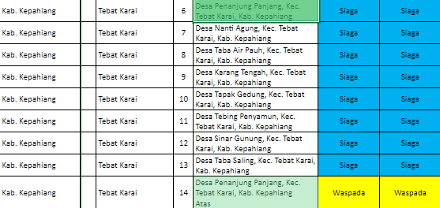
Bengkulu | Kab. Kepahiang | Kec. Tebat Karai | Desa Penanjung Panjang | Waspada | 2023 | PROVINSI BENGKULU PER DESEMBER 2023 | Nama Desa dan nama Kecamatan tetapi status kerawanan nya berbeda Dan Kabupaten kepahiang atas tidak ada di google ataupun maps
Bengkulu | Kab. Kepahiang | Kec. Tebat Karai | Desa Penanjung Panjang | Siaga | 2021 | Provinsi Bengkulu 2021 | Nama Desa, nama Kecamatan dan nama Kabupaten sama tetapi status kerawanan nya berbeda | 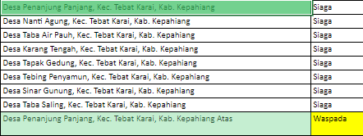
Bengkulu | Kab. Kepahiang | Kec. Tebat Karai | Desa Penanjung Panjang | Waspada | 2021 | Provinsi Bengkulu 2021 | Nama Desa dan nama Kecamatan tetapi status kerawanan nya berbeda Dan Kabupaten kepahiang atas tidak ada di google ataupun maps
Jawa Tengah | Kab. Boyolali | Kec. Cepogo | Desa Cabean Dan Desa Kunti |  | 2022 | Provinsi Jateng 2022 | Apakah Desa Cabean dan Desa Kunti itu dua desa yang berbeda? Atau nama desanya CabeanKunti, Karena di google dan maps hanya ada desa CabeanKunti di kec. Cepogo
Jawa Tengah | Kab. Boyolali | Kec. Cepogo | Desa Cabean Dan Desa Kunti |  | 2021 | Provinsi Jateng 2021 | Apakah Desa Cabean dan Desa Kunti itu dua desa yang berbeda? Atau nama desanya CabeanKunti, Karena di google dan maps hanya ada desa CabeanKunti di kec. Cepogo
Bali | Kab. Jembrana | Kec. Mendoyo | Desa Yeh Embang Kauh | Siaga | 2023 | PROVINSI BALI PER DESEMBER 2023 | Nama Desa, Nama Kecamatan dan Nama Kabupaten sama tetapi statusnya berbeda
Bali | Kab. Jembrana | Kec. Mendoyo | Desa Yeh Embang Kauh | Aman | 2023 | PROVINSI BALI PER DESEMBER 2023 | Nama Desa, Nama Kecamatan dan Nama Kabupaten sama tetapi statusnya berbeda
Kalimantan Timur | Kab. Kutai Kartanegara | Kec. Samboja | Kelurahan Sungai Seluang | Siaga | 2023 | PROVINSI KALTIM PER DESEMBER 2023 | Nama Kelurahan, Nama Kecamatan dan Nama Kabupaten Sama tetapi statusnya berbeda | 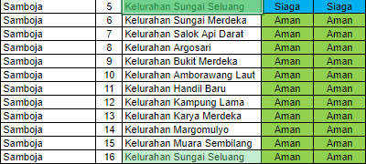
Kalimantan Timur | Kab. Kutai Kartanegara | Kec. Samboja | Kelurahan Sungai Seluang | Aman | 2023 | PROVINSI KALTIM PER DESEMBER 2023 | Nama Kelurahan, Nama Kecamatan dan Nama Kabupaten Sama tetapi statusnya berbeda
Kalimantan Timur | Kab. Kutai Kartanegara | Kec. Tenggarong Seberang | Desa Buana Jaya | Siaga | 2023 | PROVINSI KALTIM PER DESEMBER 2023 | Nama Desa, Nama Kecamatan dan Nama Kabupaten Sama tetapi statusnya berbeda
Kalimantan Timur | Kab. Kutai Kartanegara | Kec. Tenggarong Seberang | Desa Buana Jaya | Aman | 2023 | PROVINSI KALTIM PER DESEMBER 2023 | Nama Desa, Nama Kecamatan dan Nama Kabupaten Sama tetapi statusnya berbeda
Kalimantan Timur | Kab. Kutai Kartanegara | Kec. Samboja | Kelurahan Sungai Seluang | Siaga | 2021 | Provinsi Kaltim 2022 | Nama Kelurahan, Nama Kecamatan dan Nama Kabupaten Sama tetapi statusnya berbeda | 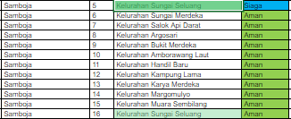
Kalimantan Timur | Kab. Kutai Kartanegara | Kec. Samboja | Kelurahan Sungai Seluang | Aman | 2021 | Provinsi Kaltim 2022 | Nama Kelurahan, Nama Kecamatan dan Nama Kabupaten Sama tetapi statusnya berbeda
Kalimantan Timur | Kab. Kutai Kartanegara | Kec. Tenggarong Seberang | Desa Buana Jaya | Siaga | 2021 | Provinsi Kaltim 2022 | Nama Desa, Nama Kecamatan dan Nama Kabupaten Sama tetapi statusnya berbeda
Kalimantan Timur | Kab. Kutai Kartanegara | Kec. Tenggarong Seberang | Desa Buana Jaya | Aman | 2021 | Provinsi Kaltim 2022 | Nama Desa, Nama Kecamatan dan Nama Kabupaten Sama tetapi statusnya berbeda

